Obuwie_klas_II_strażak_model_D
 |  |  |  |  | baza-nw.ciop.pl
Kalkulator naddatków wymiarowych wynikających stosowania środków ochrony nóg
Klasyfikacja II – całogumowe
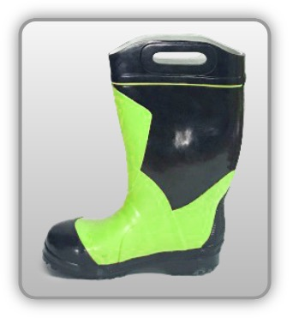 | Obuwie o właściwościach ochronnych dla strażaków
Właściwości ochronne |  |  |  | 
Klasyfikacja II Model D – But kolan F2I HI3 CI SRC • odporność mechaniczna – ochrona stopy przed przekłuciem oraz ochrona palców przed ściskaniem uderzeniem • izolacyjnosć termiczna – wysokie temperatury 3 poziom izolacji ciepła • doporność ciepło kontaktowe podeszwy 300°C/1min • niskie temperatury – izolacja spodu zimna • elektroizolacyjność • odporność przed porażeniem prądem 1kV/klasa 0 • odporność olej • odporność wodę • odporność przed wilgocią • odporność poślizg • ognioodporność

Kalkulator naddatków wymiarowych obuwia o właściwościach ochronnych dla strażaków
Typ NW | miara antropo­metryczna y1, y2, x1, z1, o1 [cm] | wymiar całkowity Y1, Y2, X1, Z1, O1 [cm] |  | wymiar naddatku [cm] |  | przyrost względny [%]
 |  | min | max | min | max | min | max
NW wysokości Y1 (pięta) | 168.6 | 171.5 | 172.8 | 2.9 | 4.2 | 1.7 | 2.5
NW wysokości Y2 (palce) | 3.2 | 6.1 | 7.0 | 2.9 | 3.8 | 90.6 | 118.8
NW szerokości X1 | 9.2 | 10.6 | 11.0 | 1.4 | 1.8 | 15.2 | 19.6
NW długości Z1 | 27.6 | 30.0 | 30.8 | 2.4 | 3.2 | 8.7 | 11.6
NW obwodu O1 | 25.0 | 31.0 | 32.0 | 6.0 | 7.0 | 24.0 | 28.0

Opracowano na podstawie wyników V etapu programu wieloletniego „Poprawa bezpieczeństwa i warunków pracy”, finansowanego w zakresie badań naukowych i prac rozwojowych ze środków Narodowego Centrum Badań i Rozwoju. Projekt I.PB.10: Opracowanie danych do nowego atlasu miar człowieka, związanych ze stosowaniem środków ochrony indywidualnej z uwzględnieniem wybranych parametrów widzenia. Koordynator programu: Centralny Instytut Ochrony Pracy – Państwowy Instytut Badawczy.

